Bestell FO
Bestellblatt |  | ancoPLUS®/ancoFORTE®/ZEUS® |  |  |  |  |  |  |  |  | Durchstanzbewehrung
Feuille de commande |  |  |  |  |  |  |  |  |  |  | Armature de poinçonnement

Bauobjekt: |  |  |  |  |  |  |  |  | Liefertermin:
Projet: |  |  |  |  |  |  |  |  | Date de livraison:
Bauteil: |  |  |  |  |  |  |  |  | Bestelldatum:
Partie: |  |  |  |  |  |  |  |  | Date de commande:
Plan-Nr.: |  |  |  | Liste Nr.: |  |  |  |  | gezeichnet: | geprüft:
N° plan: |  |  |  | Liste n°: |  |  |  |  | Dessiné: | Vérifié:
Bauingenieur / Ingénieur civil: |  |  |  | Bauunternehmer / Entrepreneur en bâtiment |  |  |  |  | Lieferadresse / Adresse de livraison:

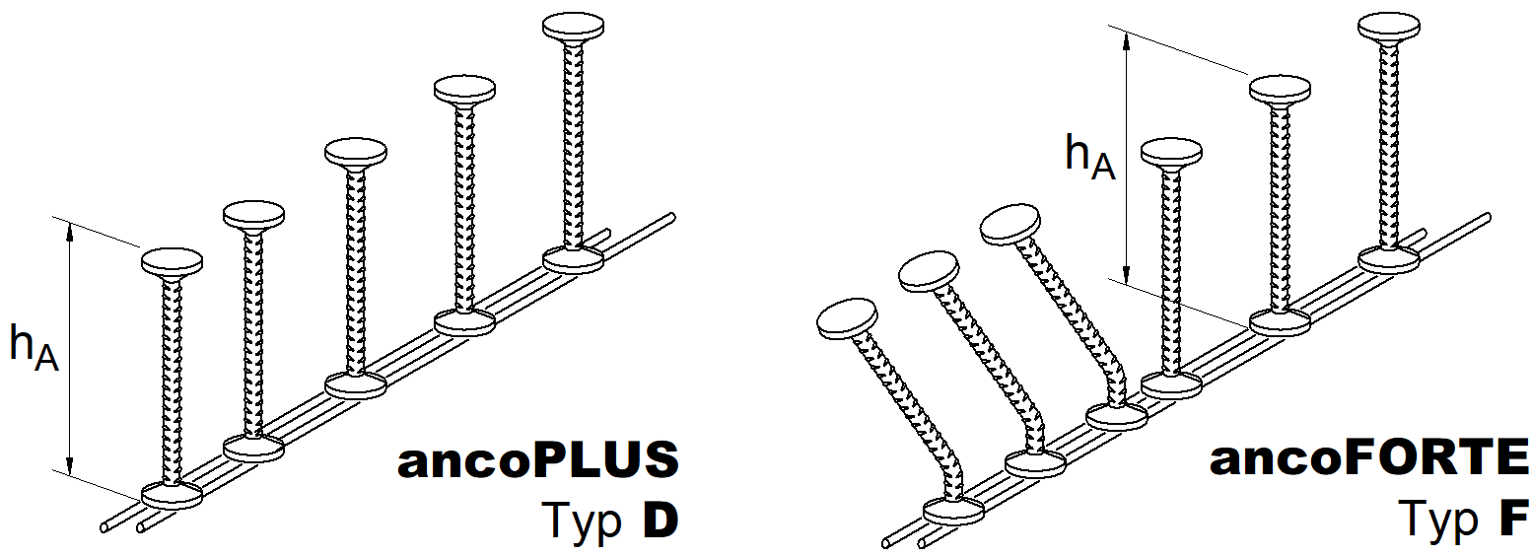

c_{u}

ancoPLUS®/ ancoFORTE® |  |  |  |  |  |  |  |  |  | *) cu = Betonüberdeckung Enrobage
Pos. | Typ Type |  | hA | Farbe |  |  | Anzahl | Bemerkung |  | Distanzhalter
Pos. | ancoPLUS > D |  |  | Couleur |  |  | Quantité | Remarques |  | Clip de montage
 | ancoFORTE > F |  | (mm) |  |  |  | (Stk.-pce.) |  |  | *cu (mm)

Bsp. 1 | DX2-0185 |  | 185 | weiss |  |  | - |  |  | Duo-20
Bsp. 2 | FG5-0385 |  | 385 | gelb |  |  | - |  |  | Duo-50

s
s
b
ZEUS®
Pos. | ZEUS-Typ |  | Abmessungen |  |  |  |  | Anzahl
Pos. | Type ZEUS |  | Dimensions |  |  |  |  | Quantité
 |  |  | s (mm) |  | g (mm) |  | b (mm) | (Stk.-pce.)

s
g
g

 |  |  |  |  |  |  |  |  |  |  | 08.2023
 |  |  |  |  |  | ANCOTECH AG |  |  | ANCOTECH SA |  | E-Mail:
 |  |  |  |  |  | CH-8157 Dielsdorf |  |  | CH-1728 Rossens |  | info@ancotech.ch
 |  |  |  |  |  | Tel: 044 854 72 22 |  |  | Tel: 026 919 87 77 |  | Web:
 |  |  |  |  |  | Mail: bestellungen@ancotech.ch |  |  | Mail: commande@ancotech.ch |  | www.ancotech.ch

 |  |  |  |  |  |  |  |  |  |  |  | ANCOTECH AG | ANCOTECH SA
 |  |  |  |  |  |  |  |  |  |  |  | CH-8157 Dielsdorf | CH-1728 Rossens

 |  |  |  |  |  |  |  |  |  |  |  | Tel: 044 854 72 22 | Tél: 026 919 87 77
 |  |  |  |  |  |  |  |  |  |  |  | Fax: 044 854 72 29 | Fax: 026 919 87 79 | Web:
 |  |  |  |  |  |  |  |  |  |  |  | Mail: bestellungen@ancotech.ch | Mail: commande@ancotech.ch | www.ancotech.ch

